Sheet2
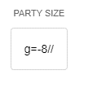
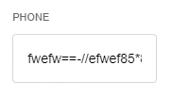
hình 1
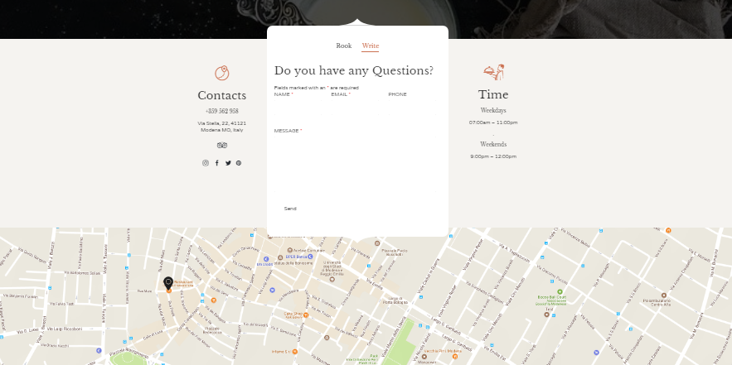

hình 2


hinh 3


hinh4




hinh5 | hinh8


hinh6 | hinh 9
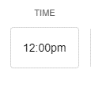

hinh7 | hinh10

